Баг-репорт
Number | Title | Priority | Preconditions | Steps | Result | Enviroment | Comment
FB-001 | В выпадающем списке "вид животного" дублируется вариант "обезьянка" | Normal | 1)Пользователь выбирает вид животного по вкладке "питомцы" | 1)Перейти во вкладку "питомцы" 2)Нажать на выпадающий список после "вид животного" | Результат: дублируется вариант "обезьянка" Ожидаемый результат: один раз вариант "обезьянка" | MacOS / Yandex Browser
FB-002 | В выпадающем списке "пол" совпадают варианты "кабель" и "мальчик" | Normal | 1)Пользователь выбирает пол животного во вкладке "питомцы" | 1)Перейти во вкладку "питомцы". 2)Нажать на выпадающий список "пол" | Результат: совпадают варианты "кабель" и "мальчик" Ожидаемый результат: либо "мальчик", либо "кабель" | MacOS / Yandex Browser
FB-003 | При выборе возраста можно указать отрицательное значение, опечатка | Normal | 1)Пользователь выбирает возраст питомца во вкладке "питомцы" | 1)Перейти во вкладку "питомцы". 2)Нажать на выбор возраста | Результат: можно ввести отрицательное значение Ожидаемый результат: можно ввести только неотрицательные числа | MacOS / Yandex Browser
FB-004 | В сортировке неправильная формулирока | Normal | 1)Пользователь выбирает сортировку во вкладке "питомцы" | 1)Перейти во вкладку "питомцы". 2)Нажать на выбор соритровки | Результат: пол(назад), возраст(назад) Ожидаемый результат: Например, пол(сначала с мальчиков), возраст(по убыванию/возрастанию) | MacOS / Yandex Browser
FB-005 | Не работуют или отсутствуют ссылки на социальные сети | Normal | 1)Пользователь нажимает на изображения социальных сетей в любой вкладке | 1)Нажать в нижнем правом углу экрана на изображения социальных сетей | Результат: ссылки не работают Ожидаемый результат: переход по ссылке на страницу в социальной сети | MacOS / Yandex Browser
FB-006 | Непрописанные поля теста | Normal | 1)Пользователь заполняет форму, желая приютить животное | 1)Нажать на кнопку "без дома" в окне животного во вкладке "питомцы" | Результат: "field.name" вместе подсказок для полей ввода Ожидаемый результат: имя, фамилия, номер телефона, адрес электронной почты | MacOS / Yandex Browser | 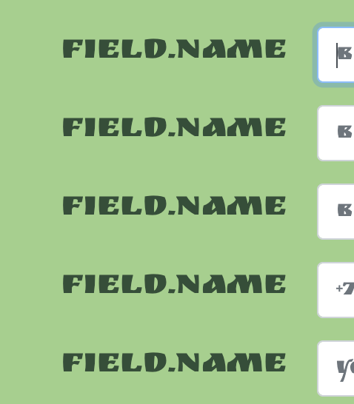
FB-007 | Информация на англиском языке | Normal | 1)Пользователь отправляет пустые поля в форме | 1)Нажать на кнопку "без дома" в окне животного во вкладке "питомцы" 2)Не вводить ничего в форму 3)Нажать кнопку "да!" | Результат: "This field may not be blank." Ожидаемый результат: "Это поле не может быть пустым" | 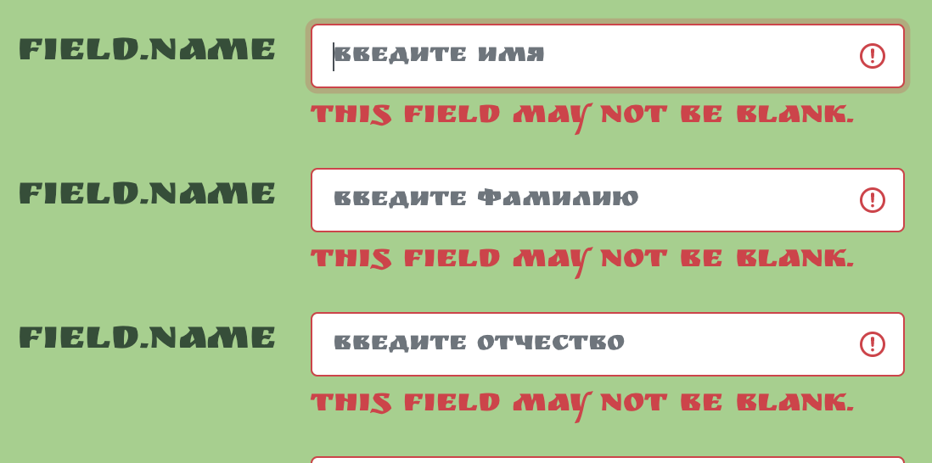 MacOS / Yandex Browser
FB-008 | Отсутствует сообщение об успешной отправке заявки | Normal | 1)Пользователь заполняет форму, желая приютить животное | 1)Нажать на кнопку "без дома" в окне животного во вкладке "питомцы" 2)Ввести необходимые данные в форму 3)Нажать кнопку "да!" | Результат: отсутствие сообщения об успешной отправке заявки Ожидаемый результат: "ваша заявка отправлена!" | MacOS / Yandex Browser

